Sheet1
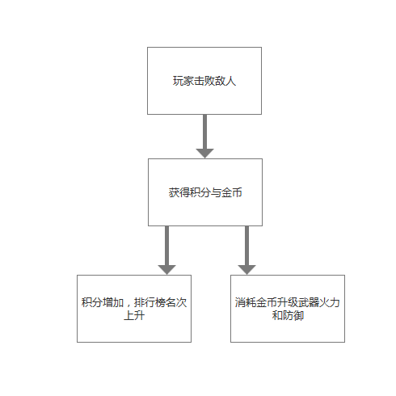
1.增加击败敌方飞机，玩家获得积分与金币。（每击败一架飞机,会获得2点积分与1点金币），金币可用来升级武器和防御，也可以用来购买皮肤。
2.增加游戏内积分排行榜（积分不影响其他功能）
3.增加武器升级系统（分别为武器火力升级、防御升级），需要玩家消耗金币来升级

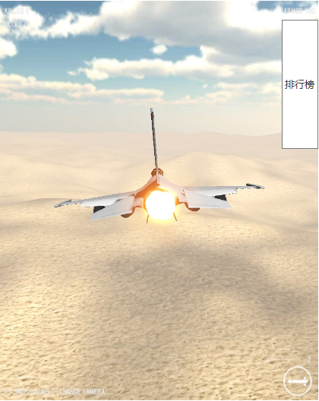
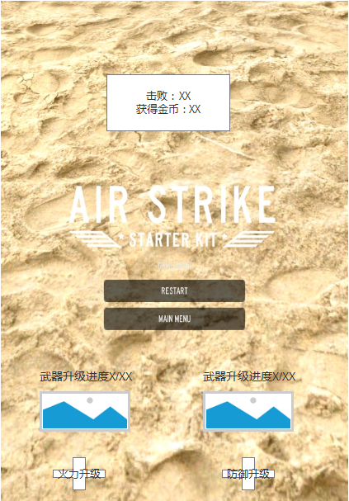
排行榜 | 武器升级系统

Sheet2
1.进入游戏弹出系统提示（文本内容右图）
2.随着时间增加游戏难度增长，每40秒增长一个难度.一个三个档位，当玩家达到第三个档位时，所以敌人子弹自动瞄准玩家，使玩家死亡
3.玩家可以通过商城购买金币，分别为6块、10块、20块，可购买金币对应为800、1800、4000
4.游戏过程中，玩家每过60秒，系统弹出礼包界面。（文本内容有图）

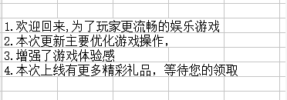
 | 1

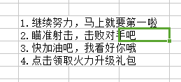
 | 2

